상품제안서
삼성전자 USB 3.1 MUF-256BE3 | 상품코드: F26990

 |  |  |  |  |  |  | 02-412-0044 | www.easy1.co.kr
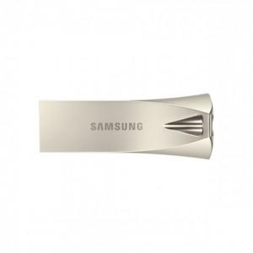

【상세/제작정보】 | 기본수량 미만 인쇄시 비용 추가.

【인쇄/포장옵션】 | 레이저 / 포장지포장

【공급단가】 | 수량 | 100~ | 300~ | 500~ | 1,000~ | 3,000~
*VAT별도 | 단가 | 49,770원 | 48,970원 | 47,780원 | 46,580원 | 45,790원

【상품 URL】 | https://easy1.co.kr:443/src/goods_detail.php?gdno=26990

